Hoja1
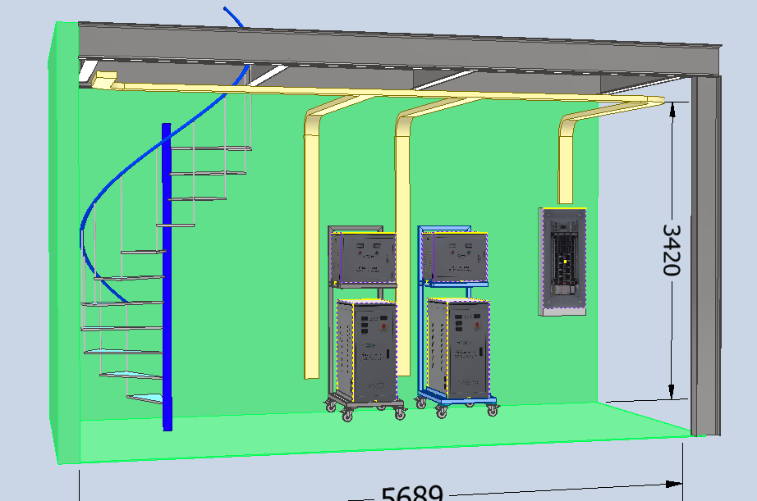
TABLERO 1 ALIMENTACION 220V
1 | PRINCIPAL
2
220V
3
TRNASFORMADOR ELEVADOR
1 | TRANSF. LASER 1 (60KVA) | F1 | 85 | TRANSF. LASER 2 (60KVA) | F1 | 85
2 |  | F2 | 85 |  | F2 | 85
380V
3 |  | F3 | 85 |  | F3 | 85
4 | Compresor 1 30HP | F1 | 85 | Compresor 2 30HP | F1 | 85
380V
REGULADOR
5 |  | F2 | 85 |  | F2 | 85
380V
6 |  | F3 | 85 |  | F3 | 85
REGISTROS 380V
(Extractor)
MAQUINA LASER
7 | Chiller 1 | F1 | 16.6 | Chiller 2 | F1 | 16.6
8 |  | F2 | 16.6 |  | F2 | 16.6
9 |  | F3 | 16.6 |  | F3 | 16.6
10 | Dobladora 1 (200 Ton) | F1 | 20 | Dobladora 2 (63 Ton) | F1 | 16
11 |  | F2 | 20 |  | F2 | 16
12 |  | F3 | 20 |  | F3 | 16
TRNASFORMADOR 75 KVA
220V
13 | Lijadora 1 | F1 | 141
14 |  | F2 | 141
15 |  | F3 | 141
LIJADORA 380V
16 | Linea de Pintura | F1 | 30
17 |  | F2 | 30
380V
18 |  | F3 | 30
19 | Dobladora 3 (125 Ton) | F1 | 20 | Troqueladora | F1 | 25
20 |  | F2 | 20 |  | F2 | 25
21 |  | F3 | 20 |  | F3 | 25

 | REGISTRO 1 (380 V) |  |  | REGISTRO 2 (380 V)
 | Extractor 1 | F1 |  | Extractor 2 | F1
 |  | F2 |  |  | F2
 |  | F3 |  |  | F3

Lijadora
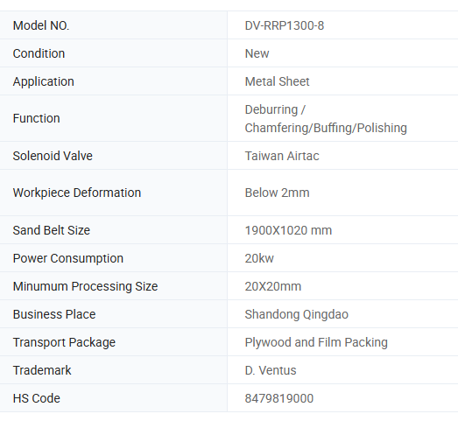
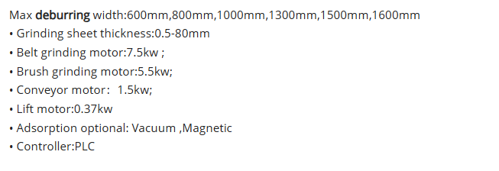
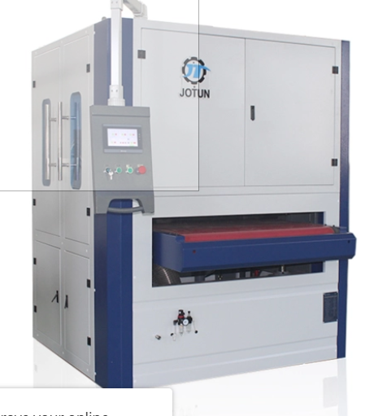
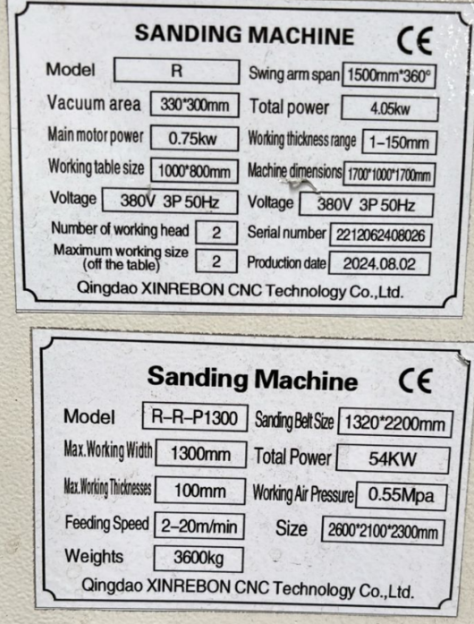
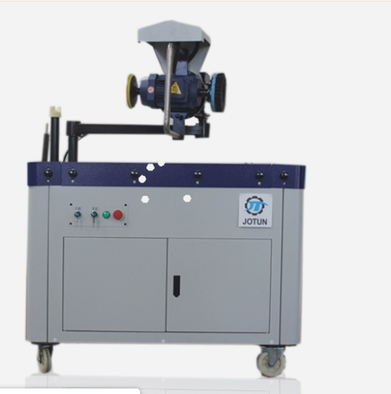
7.5 | 2 | 15
5.5 | 1 | 5.5
1.5 | 1 | 1.5
 |  | 22

